Tạo ec2 openvpn instance
Chọn OpenVPN Access Server và build thành 1 instance
Sercurity thì tạo mới, lấy tên là my-openvpn-instance
Key pairs thì lấy của ec2 ubuntu instance tên là ec2-ubuntu

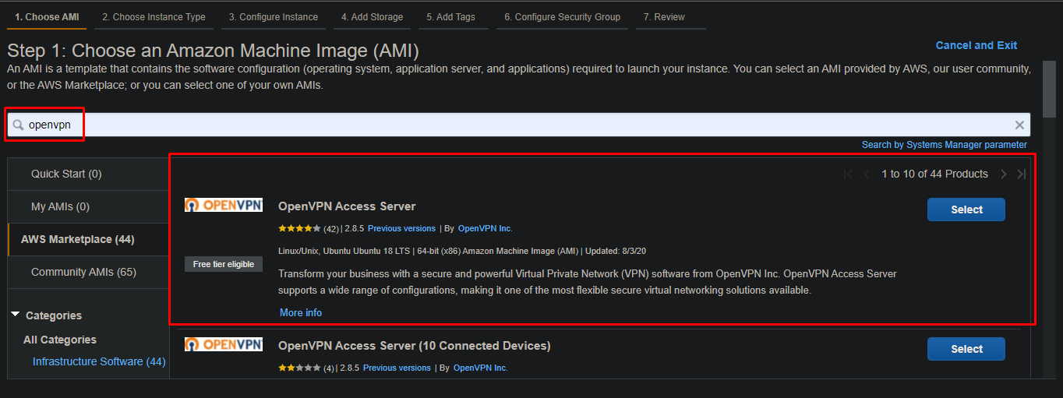

Tạo xong nó sẽ cho cái public IP: 3.83.8.128

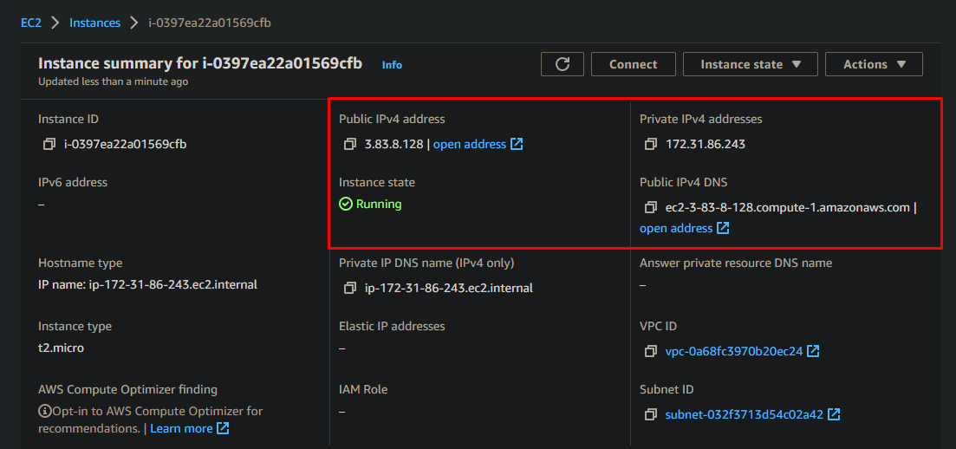
Public ip thì có thể đứng ở bất kì đâu cũng có thể truy cập được nếu stop instance và start lại thì public ip sẽ đổi

Private ip, ip mạng lan nội bộ, ko bao h đổi

Putty connect ec2 openvpn
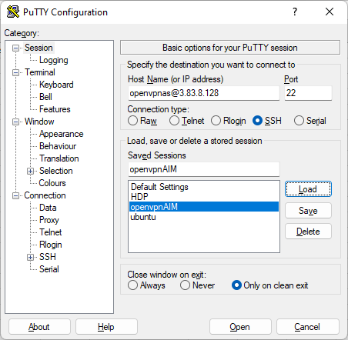
 | openvpnas@3.83.8.128 | 3.83.8.128 là public ip của ec2 openvpn
 |  | openvpnas là user

Lúc tạo ec2 ubuntu nó bắt download file ec2-ubuntu.pem
Mở putty gen và bấm load file đó -> sau đó bấm save private key -> sẽ có file ec2-ubuntu.ppk downloaded

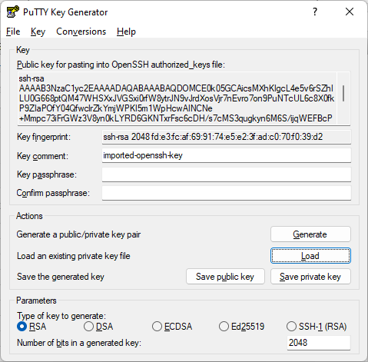

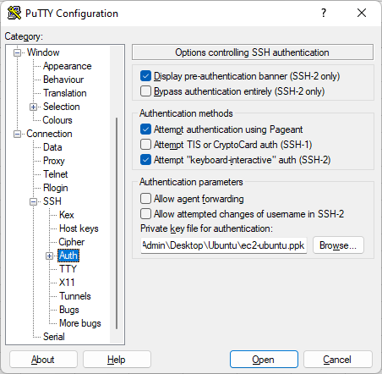

 | Chọc thẳng vào file .ppk vừa được gen

Thế là ok

Download file cấu hình .ovpn
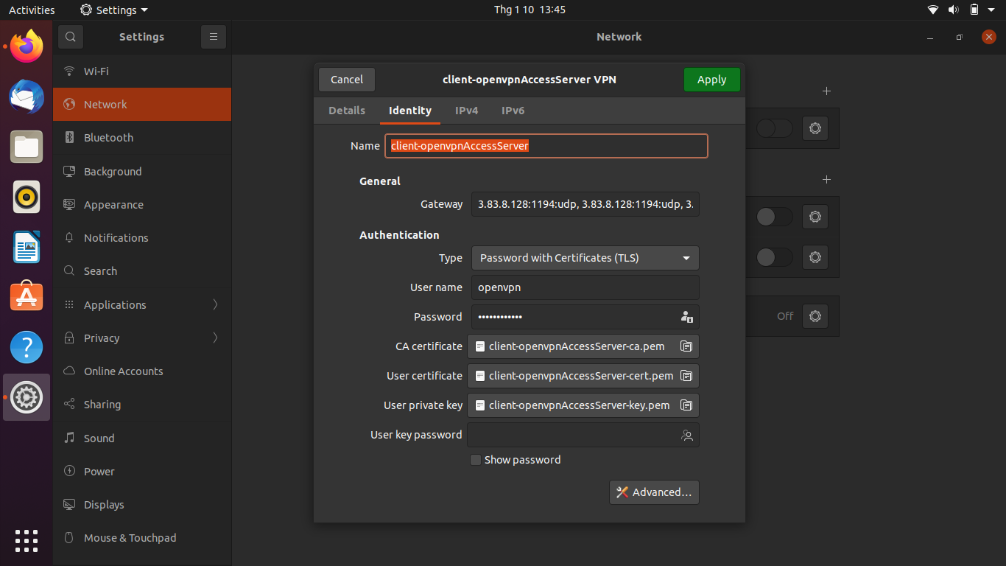
Sau khi connect thành công = putty
Nếu chọn yes thì nó sẽ có hỏi 1 vài bước cấu hình vpn server, nếu chọn no thì bỏ qua bước cấu hình (xem video 'Launch OpenVPN Access Server BYOL on Amazon AWS.mp4' để rõ hơn)
Tất cả các option đều để default hết
Chỉ lần connect đầu thì mới hỏi
Phải đổi pass của openvpn như clip hướng dẫn

Chọn cấu hình xong thì nó sẽ cho 2 cái url (3.83.8.128:943 chính là public ip, public ip có thể đổi nếu như stop instance và start lại)
https://3.83.8.128:943/admin/ | đăng nhập = user openvpn vừa đổi pass như clip hướng dẫn
https://3.83.8.128:943/ | đăng nhập = user openvpn vừa đổi pass như clip hướng dẫn

https://3.83.8.128:943/admin/ | dùng để cấu hình vpnserver
 | theo dõi xem có bao nhiêu connection connect vào vpn server (bản free thì đang tối đa 2 connect)
 | có thể tạo user (xem video How to set up OpenVPN access server in AWS EC2_1080p.mp4 từ phút thứ 12.30)

https://3.83.8.128:943/
Sau khi đăng nhập thì sẽ ra 1 trang như này, bấm vào vùng khoanh đỏ sẽ download file client.ovpn (sau đấy mình đổi tên thành client-openvpnAccessServer.ovpn)
file client-openvpnAccessServer.ovpn có tác dụng là file cấu hình để vpn client có thể connect vào vpn server

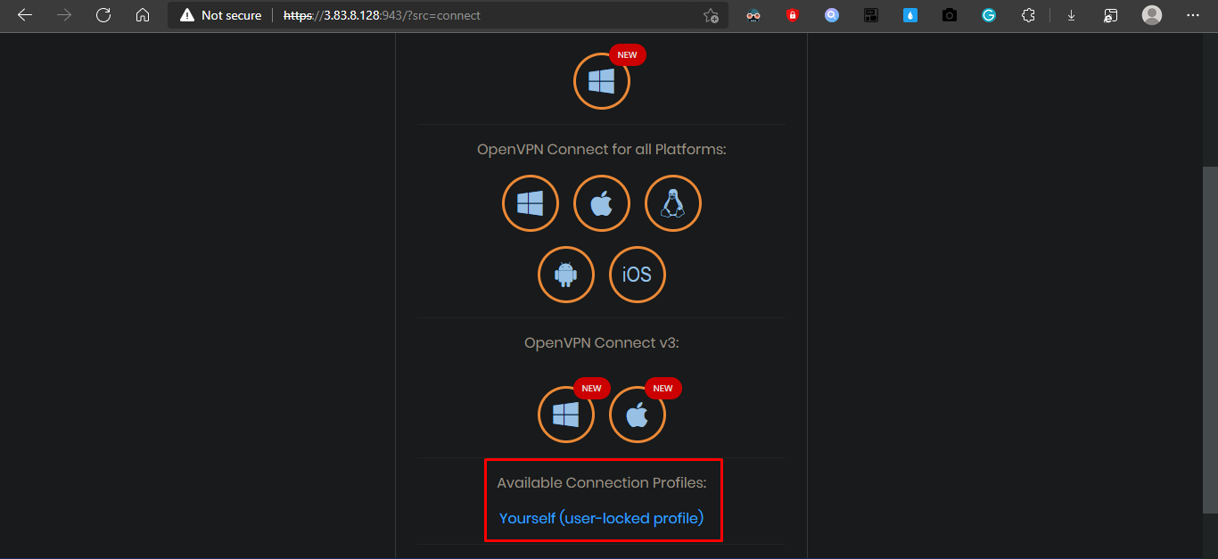

Lưu ý khi import file client-openvpnAccessServer.ovpn vào vpn của ubuntu, cần điền tên user openvpn

